请求信息
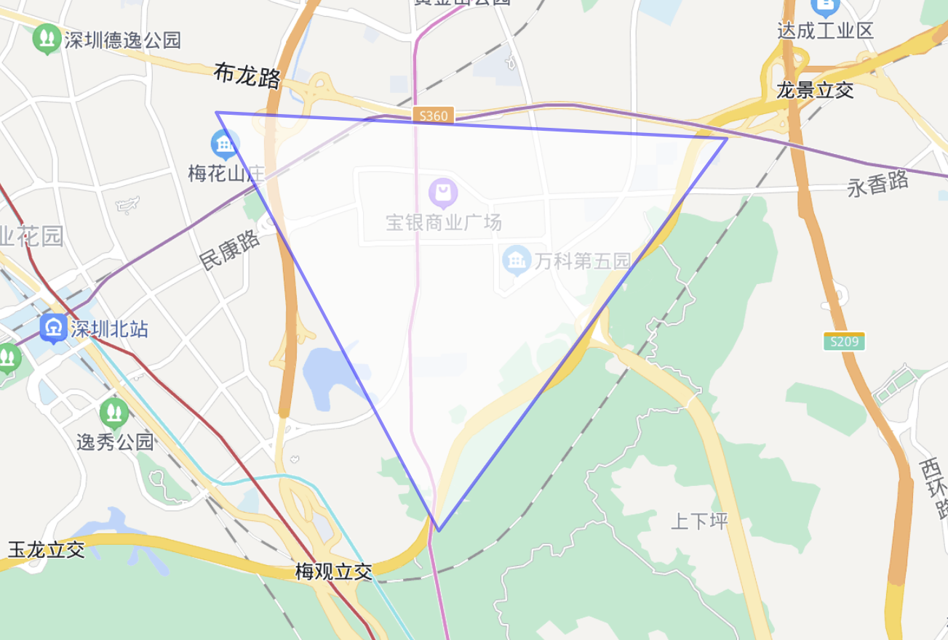
围栏信息 | [[114.049781,22.632822],[114.069328,22.598659],[114.094624,22.630687],[114.049781,22.632822]]
围栏面积 | 8.48 km²
取数周期 | 2022年1月1日至3月1日

